COMMANDE
!! Cliquez sur activer la modification en haut à droite !! | A COMPLETER ET RENVOYER AVANT LE 24/04 | Nom Prénom : |  | Cocher la ville de livraison : |  |  | Téléphone :
 | Variété | Quantité |  |  |  | Rambouillet | Email :
Précoces |  |  | PRIX : |  | Maintenon | Guyancourt
 |  |  | 2€ /unité |  | Saint Martin | Saint-Cyr
 |  |  | 1,8€ /unité dès 10 plants |  | Chartres | Beynes
Cœur de Bœuf |  |  | 1,4€ /unité dès 20 plants |  | Thoiry | Maurepas-Elancourt
 |  |  |  |  | Epernon/jardin des idées | Versailles
Bienvenue dans un monde de merveilles naturelles prêtes à combler vos papilles !
En installation maraichère à Sées, nous sommes heureux de vous proposer des plants pour votre potager.
En ces temps de confinement il nous a fallu trouver une alternative aux marchés, c’est pourquoi nous vous proposons de passer commande par ce tableur à nous renvoyer à : aurelien.collignon@hotmail.fr
Comme vous pouvez le voir sur les photos, nous élevons nos plants sur couches chaudes composées de fumier bio de cheval et de compost bio. Ces techniques anciennes étaient utilisées par les maraichers parisiens du 19ème siècle.
Beaucoup de travail et beaucoup d’amour pour des plants qui ne demandent qu’à s’épanouir !
Nos semences sont toutes issues de semenciers bio ou de notre propre production.
Organisation Covid-19 :
Nous organisons une tournée de livraison « Drive » dans les communes indiquées plus haut. Merci de mettre un "X" dans la case de celle qui vous convient le mieux.
La livraison aura lieu le week-end du 9 et 10 mai
Retour de commande souhaité mardi 21/04 au plus tard (pour les semis de cucurbitacées)
!!! Dans l'éventualité d'une rupture sur une variété nous le remplacerons par un plant d'une autre variété !!!
Pour le paiement et éviter les contacts inutiles, le virement préalable reste le moyen le plus sécurisant pour tous (nous contacter si impossibilité).
Comme pour vos sorties en magasins, toutes les mesures de précaution seront mises en place pour ces distributions Drive.
A vos potagers, bacs et jardinières…plantez ! 😊

Rouge classique | Marmande
 | St Pierre
 | Andine Cornue

 | Rose de Berne
 | Ingegnoli Gigante Liscio
Jaune / Orange | Ananas

Noire

Verte | Green Zebra
 | Captain Lucky
Cerise
 | Zuckertraube
Cerise autres couleurs | Cerise Jaune (disponible!)
 | Green grape

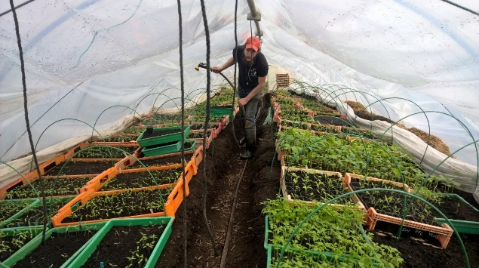
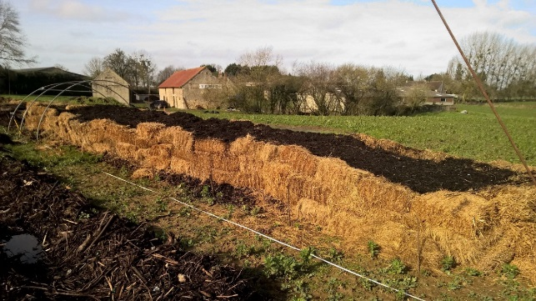
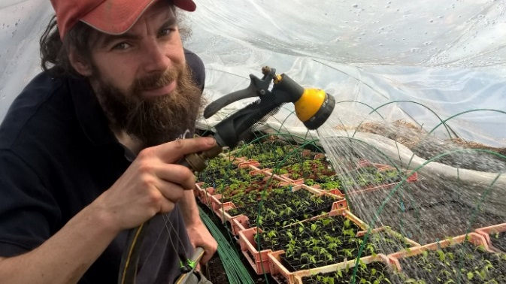
 | Black Cherry
Naine

 | Michel Polan
Courgette | Verte
 | Gold Rush

Concombre | Marketmore

Nos amis maraichers Tatiana et Aurélien vous proposent leurs plants pour garnir votre potager de belles courgettes et autres succulentes tomates.
Par ces temps de confinement et de possibles pénuries alimentaires votre potager sera l’allié de votre cuisine !
Découvrez leurs différentes variétés sur le pdf disponible en pièce jointe dans le mail.
et passez commande en complétant ce tableur (cases jaunes) à retourner par mail à:
aurelien.collignon@hotmail.fr
Bonne plantation !
Contact : aurelien.collignon@hotmail.fr 06.82.17.59.93
 | Telegraph
Courge (potirons…) | Butternut

 | Patidou
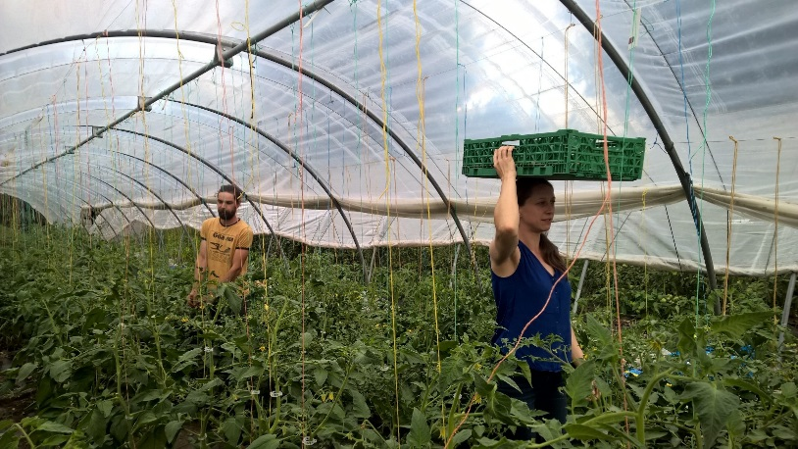

 | Potimarron Solor
Aromates | Aneth

 | Coriandre
 | Cerfeuil | 0
N'hésitez pas à nous contacter | Total nb de plants : | 0
 | Total avant remise (€) : | 0.00 €
aurelien.collignon@hotmail.fr | Montant de la remise (€) : | 0.00 €
06.82.17.59.93 | Total à payer (€) : | 0.00 €

 | 2€ /unité
 | 1,8€ /unité dès 10 plants
 | 1,4€ /unité dès 20 plants

